排产
 | 南艺

日期 | 单号 | 物料规格 | 物料名称 | 单位 | 数量 | 单价 | 金额
8//15 | 4495764 | 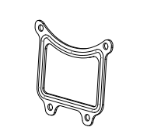 | 防水胶-CL-MINILEN 2015 黑 |  | 2000 | 0.27
8//15 | 4495764 |  | 防水胶-CL-MINILEN 2015 白 |  | 1000 | 0.27

产品列表
 | 物料编号 | 产品名称 | 单价
 | 2023-6-20 | 镜筒两侧防水胶 | 0.65
 |  | 镜筒前后防水胶 | 1.3
 | 2023-6-20 | 索头插防水胶 | 0.756
 | 2023-6-20 | 网线插座防水胶 | 0.486
 | 2023-6-20 | 显示屏防水胶 | 0.648
 | 20230911 | T60灯珠防水胶 黑 | 0.24
 | 20230911 | T60灯珠防水胶 白 | 0.24
 | 0 | 防水胶--CL-MINI LEN 2015 | 0.27
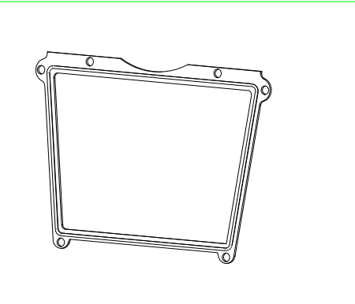 |  | 防水胶-T60 | 0.58

